TIỀN ĐIỆN
CÔNG TY TNHH MTV VẬN TẢI VÀ DU LỊCH MINH HẢI | HÓA ĐƠN

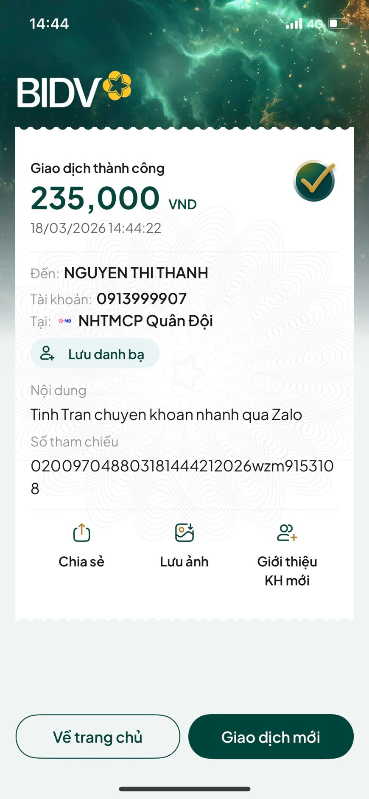
 | NGÀY LÀM ĐƠN: | 18 tháng 3 2026
 | TỪ NGÀY | 01 tháng 3 2026 | ĐẾN NGÀY: 31 tháng 03 2026
 | TỔNG SỐ NGÀY LÀM | 14 NGÀY
 | TIỀN ĐIỆN 1 THÁNG | 500,000 vnđ

Đến: TRẦN THƯƠNG TÍNH
Phone: 0703218299

NỘI DUNG | SỐ LƯỢNG | TỔNG SỐ | GHI CHÚ
TIỀN ĐIỆN THÁNG 3 (14 NGÀY) | 0.47 THÁNG | 235,000 | TIỀN ĐIỆN THÁNG 3

 | TỔNG CHI PHÍ TRỪ
 | SỐ TIỀN CẦN ĐÓNG | 235,000 | đã thanh toán 18/3
CÔNG TY TNHH MTV VẬN TẢI VÀ DU LỊCH MINH HẢI

